歩く事と健康
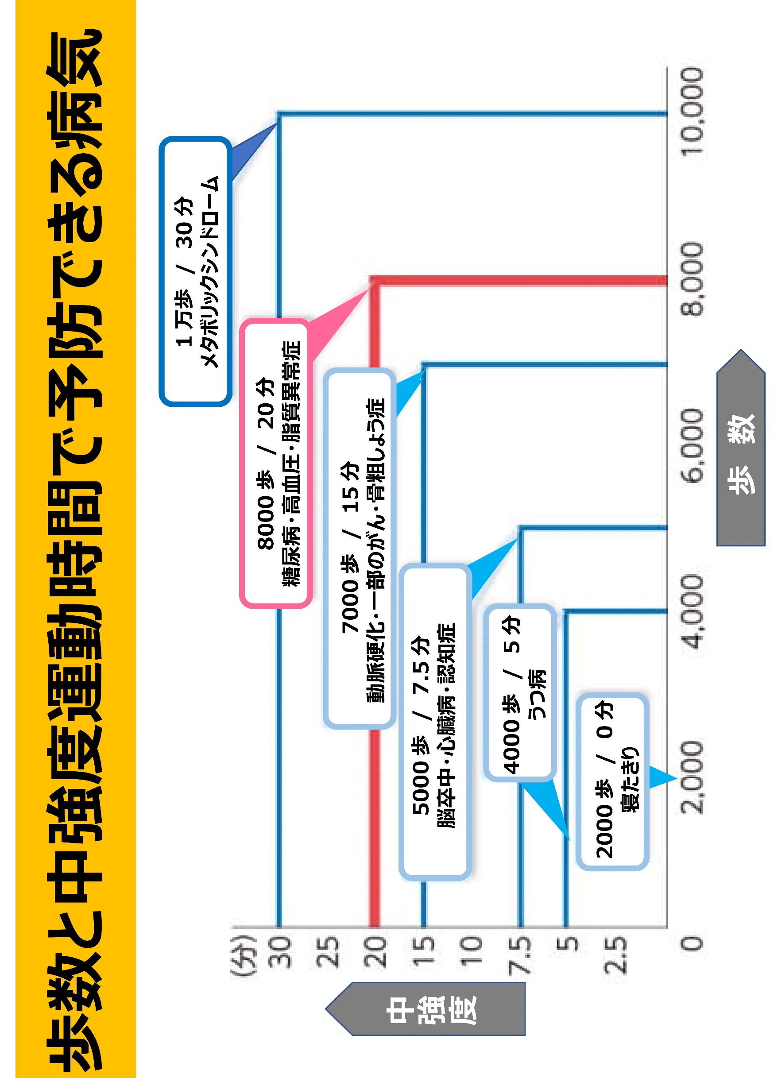
ウォーキングと中強度の運動(少し速足ウォーク)を組み合わせた運動で健康遺伝子のスイッチがON

